第三次
工程款支付证书
工程名称 |  | 商合杭铁路芜湖长江公铁大桥公路接线工程江北接线及江北二路与化工西交叉口北顺接下穿商合杭铁路段节点交通工程 |  |  |  |  | 建设单位 |  | 芜湖市重点工程建设管理处 |  |  |  | ERP编号 |  | 12467 | 档案编号
合同金额 |  | 2,960,055.68 |  |  | 中标时间 | 2020-06-09 | 已提供工程资料 |  | 中标通知书、合同、投资协议 |  |  |  | 保存地址 |  | 合肥 | 责任单位 |  | 东部大区
决算金额 |  |  |  |  | 决算时间 |  | 项目部印章 |  |  |  |  |  | 施工人 |  | 孙容 | 区域责任人 | 施迎东 | 省办负责人 | 施迎东
序号 | 经营填写 |  |  |  |  | 工程填写 | 经营填写 |  |  | 财务填写 | 经营、工程、质安填写 |  | 区域负责人 |  | 申请部门填写财务核对 |  |  | 本次支付 金额 | 剩余款项
 | 到款情况 |  |  |  |  |  | 暂列金 |  |  | 代缴税金 | 其他扣款 |  | 预留款 |  | 成本票
 | 日期 | 工程款金额 | 周转金金额 | 到款银行 | 到款账户 | 完成进度 | 比例 | 金额 | 备注 | 金额 | 金额 | 备注 | 金额 | 备注 | 供货单位 | 合同额 | 成本票额
1 | 20.9.18 | 651,206.35 |  | 中国银行蜀山支行 | 175 257 190 682 | 40% | 3.0% | 19,536.19 |  | 6512.06 | 150.00 | 转账手续费 |  |  | 安徽融畅智能科技有限公司 |  | 550,000.00 | 550,000.00 | 0
 |  |  |  |  |  |  |  |  |  |  |  |  |  |  | 王玲子 |  |  | 75,008.10
2 | 20.11.19 | 171,108.53 |  | 中国银行蜀山支行 | 175 257 190 682 | 50% | 3.0% | 5,133.26 |  | 1711.09 | 100.00 | 转账手续费 |  |  | 安徽融畅智能科技有限公司 |  |  | 164,164.18 | 0

3 | 21.1.29 | 961,955.87 |  | 中国银行蜀山支行 | 175 257 190 682 | 80% | 3.0% | 64,132.22 | 剩余全部管理费 | 9907.15 | 300.00 | 转账手续费 |  |  | 安徽融畅智能科技有限公司 |  |  | 325,298.31 | 0.00
 |  |  |  |  |  |  |  |  |  |  |  |  |  |  | 安徽潇然建设工程有限公司 |  |  | 450,000.00
 |  |  |  |  |  |  |  |  |  |  |  |  |  |  | 王玲子 |  |  | 112,318.19

合计 |  | 1784270.75 | 0.00 |  |  |  | - | 88,801.67 |  | 18,130.30 | 550.00 | - | 0.00 | - | - |  |  | 1,676,788.78 | 0.00
本次结算、支付明细 |  | 应支付金额 |  |  | 887616.50 |  | 本次支付金额 |  |  |  |  | 小写 | 887,616.50
 |  | 已支付金额 |  |  | 0.00 |  |  |  |  |  |  | 大写 | 捌拾捌万柒仟陆佰壹拾陆元肆角玖分
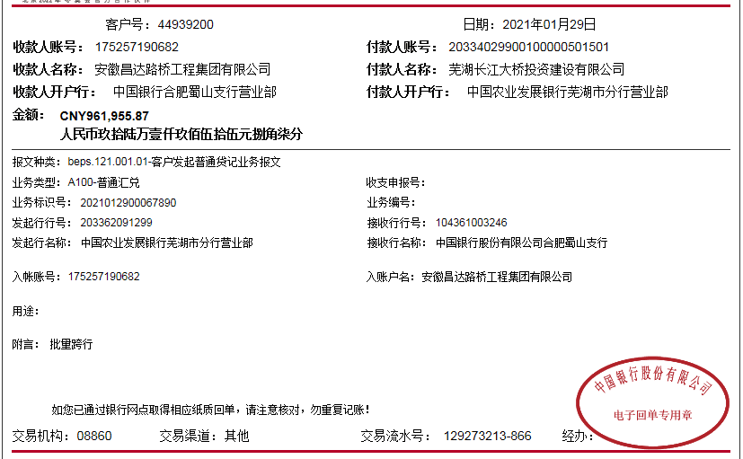

第四次
工程款支付证书
工程名称 |  | 商合杭铁路芜湖长江公铁大桥公路接线工程江北接线及江北二路与化工西交叉口北顺接下穿商合杭铁路段节点交通工程 |  |  |  |  | 建设单位 |  | 芜湖市重点工程建设管理处 |  |  |  | ERP编号 |  | 12467 | 档案编号
合同金额 |  | 2,960,055.68 |  |  | 中标时间 | 2020-06-09 | 已提供工程资料 |  | 中标通知书、合同、投资协议 |  |  |  | 保存地址 |  | 合肥 | 责任单位 |  | 东部大区
决算金额 |  |  |  |  | 决算时间 |  | 项目部印章 |  |  |  |  |  | 施工人 |  | 孙容 | 区域责任人 | 施迎东 | 省办负责人 | 施迎东
序号 | 经营填写 |  |  |  |  | 工程填写 | 经营填写 |  |  | 财务填写 | 经营、工程、质安填写 |  | 区域负责人 |  | 申请部门填写财务核对 |  |  | 本次支付 金额 | 剩余款项
 | 到款情况 |  |  |  |  |  | 暂列金 |  |  | 代缴税金 | 其他扣款 |  | 预留款 |  | 成本票
 | 日期 | 工程款金额 | 周转金金额 | 到款银行 | 到款账户 | 完成进度 | 比例 | 金额 | 备注 | 金额 | 金额 | 备注 | 金额 | 备注 | 供货单位 | 合同额 | 成本票额
1 | 20.9.18 | 651,206.35 |  | 中国银行蜀山支行 | 175 257 190 682 | 40% | 3.0% | 19,536.19 |  | 6512.06 | 150.00 | 转账手续费 |  |  | 安徽融畅智能科技有限公司 |  | 550,000.00 | 550,000.00 | 0
 |  |  |  |  |  |  |  |  |  |  |  |  |  |  | 王玲子 |  |  | 75,008.10
2 | 20.11.19 | 171,108.53 |  | 中国银行蜀山支行 | 175 257 190 682 | 50% | 3.0% | 5,133.26 |  | 1711.09 | 100.00 | 转账手续费 |  |  | 安徽融畅智能科技有限公司 |  |  | 164,164.18 | 0

3 | 21.1.29 | 961,955.87 |  | 中国银行蜀山支行 | 175 257 190 682 | 80% | 3.0% | 64,132.22 | 剩余全部管理费 | 9907.15 | 300.00 | 转账手续费 |  |  | 安徽融畅智能科技有限公司 |  |  | 325,298.31 | 0.00
 |  |  |  |  |  |  |  |  |  |  |  |  |  |  | 安徽潇然建设工程有限公司 |  |  | 450,000.00
 |  |  |  |  |  |  |  |  |  |  |  |  |  |  | 王玲子 |  |  | 112,318.19
4 | 2022-05-24 | 334,764.23 |  | 中国银行蜀山支行 | 175 257 190 682 |  |  |  |  | 3,347.64 | 100.00 | 转账手续费 |  |  | 安徽潇然建设工程有限公司 |  |  | 331316.59

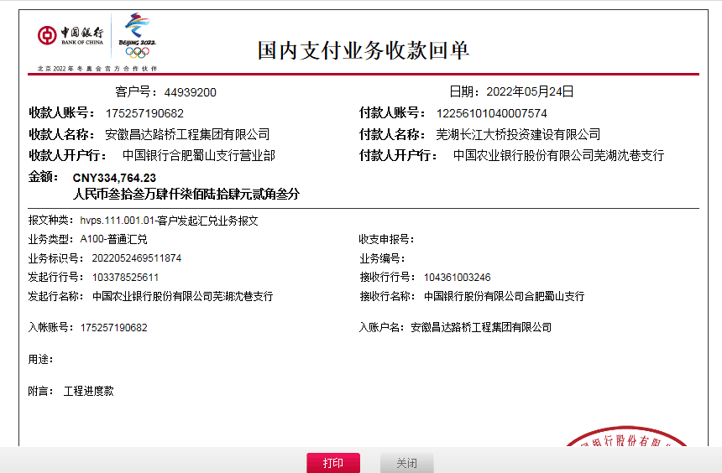
合计 |  | 2119034.98 | 0.00 |  |  |  | - | 88,801.67 |  | 21,477.94 | 650.00 | - | 0.00 | - | - |  |  | 2,008,105.37 | 0.00
本次结算、支付明细 |  | 应支付金额 |  |  | 331316.59 |  | 本次支付金额 |  |  |  |  | 小写 | 331,316.59
 |  | 已支付金额 |  |  | 0.00 |  |  |  |  |  |  | 大写 | 叁拾叁万壹仟叁佰壹拾陆元伍角玖分

